11_現代人届
第４号様式（第15条第１項関係・第16条第１項関係） |  |  |  |  |  |  | 工事主管
 |  |  |  |  |  |  | 水道施設課長 |  |  |  |  | 施設保全係長 |  | 担当者
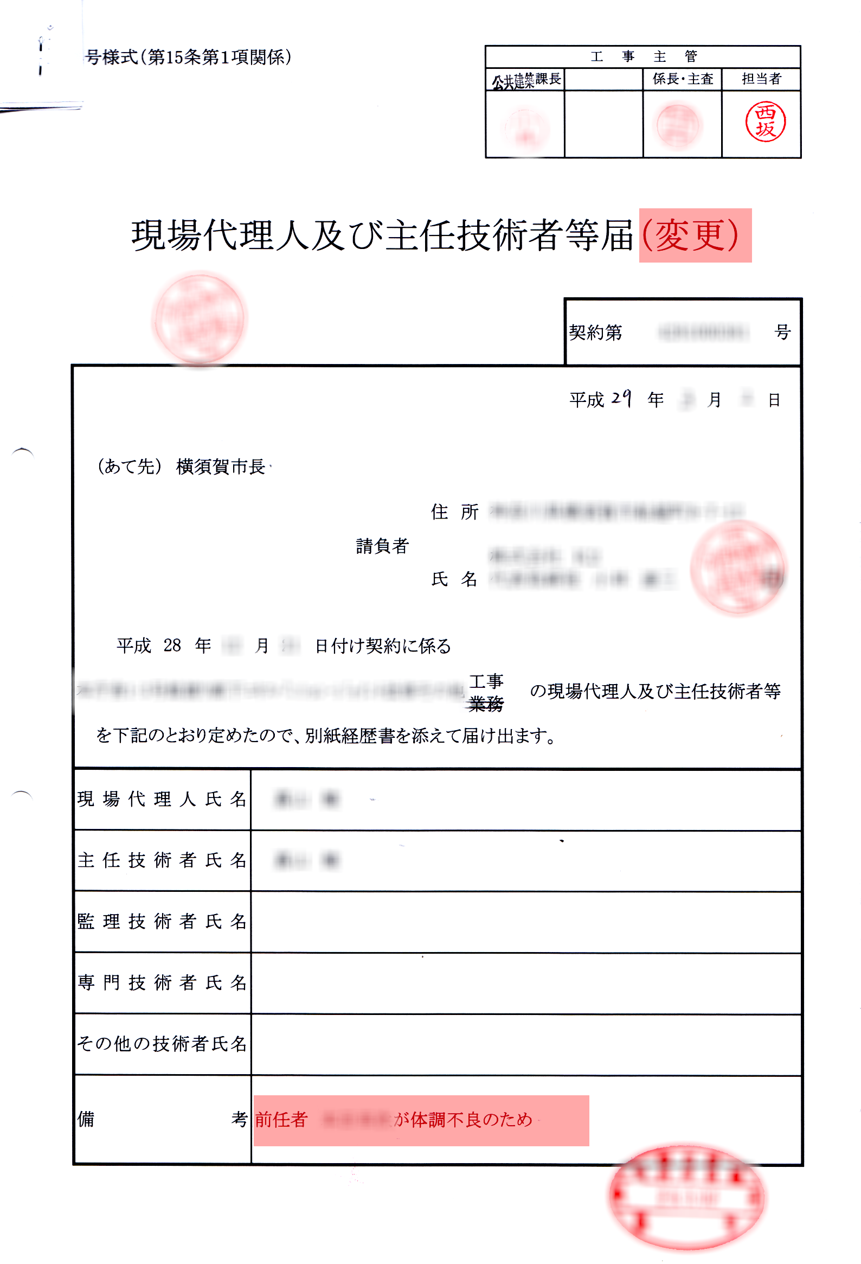
現場代理人等が
変更時

現場代理人及び主任技術者等届



 |  |  |  |  |  |  |  |  | 契約第 |  | ＿●1234567890●＿ |  |  |  |  | 号

 |  |  |  |  |  |  | 令和＿● |  |  | 年 |  |  | 月 |  |  | 日

 | （あて先） |  | 横須賀市上下水道事業管理者

 |  |  |  |  |  | 住 所
 |  |  |  |  | 請負者 （受託者）

 |  |  |  |  |  | 氏 名 |  |  |  |  |  |  |  |  |  | 印

 | 令和 １▼年 ２◎月 ３●日＿４ |  |  | 付け契約に係る

 | 市立●●●センター●●●●●●ポンプ所 改修工事＿新築工事 |  |  |  |  |  |  | の現場代理人及び主任技術者等

 | を下記のとおり定めたので、別紙経歴書を添えて届け出ます。

現場代理人氏名

主任技術者氏名

監理技術者氏名

監理技術者補佐氏名

専門技術者氏名 |  |  |  |  |  |  |  |  |  |  |  |  |  |  |  |  | ▼▼▼技術者の資格一覧表▼▼▼

その他の技術者氏名 |  |  |  |  |  |  |  |  |  |  |  |  |  |  |  |  | 許可を受けている業種 |  | 特定建設業（７業種） |  |  | その他（左以外の２２業種）

 |  |  |  |  |  |  |  |  |  |  |  |  |  |  |  |  |  |  | 土木一式・建築一式・管工事・構構造物・舗装・電気・造園 |  |  | 大工・左官・とび・コンクリート・石・屋根・タイル・レンガ・ブロック・鉄筋・しゅんせつ・板金・ガラス・塗装・防水・内装仕上・機械器具設置・ 熱絶縁・電気通信・さく井・建具・水道施設・消防施設・清掃施設・解体
備考
 |  |  |  |  |  |  |  |  |  |  |  |  |  |  |  |  | 許可の種類 |  | 特定建設業 |  | 一般建設業 | 特定建設業 |  | 一般建設業
備考 |  | 責任者及び担当者の氏名並びに連絡先（電話番号）を記載した場合は、 押印を省略することができます。 |  |  |  |  |  |  |  |  |  |  |  |  | 水道施設課＿ＧＭＨ／０ |  | 元請工事における 下請金額合計 |  | ４０００万円以上 （建築一式工事の場合６０００万円以上） | ４０００万円未満 （建築一式工事の場合６０００万円未満） | ４０００万円以上は契約はできない （建築一式工事の場合６０００万円以上） | ４０００万円以上 （建築一式工事の場合６０００万円以上） | ４０００万円未満 （建築一式工事の場合６０００万円未満） | ４０００万円以上は契約はできない （建築一式工事の場合６０００万円以上）

 |  |  |  |  |  |  |  |  |  |  |  |  |  |  |  |  | 工事 現場の 技術者 制度 | 工事現場に 置くべき技術者 | 監理技術者 | 主任技術者 |  | 監理技術者 | 主任技術者

 |  |  |  |  |  |  |  |  |  |  |  |  |  |  |  |  |  | 技術者の資格要件 | １級国家資格者 国土交通省大臣特別認定者 | １級国家資格者・２級国家資格者・実務経験者 |  | １級国家資格者・実務経験者 | １級国家資格者・２級国家資格者・実務経験者

 |  |  |  |  |  |  |  |  |  |  |  |  |  |  |  |  |  | 技術者の現場専任 | 公共性のある施設若しくは工作物又は多数の使用が使用する施設若しくは工作物に関する重要な建設工事（國又は地方公共団体が注文者である工作物に関する工事、又は、鉄道、道路、河川、飛行場、港湾施設、上下水道，電気設備、ガス施設、学校、図書館、美術館、病院、百貨店、ホテル、共同住宅、公衆浴場、教会、工場等の建設工事（個人住宅・長屋を除くほとんどの施設が対象）であって、請負金額が３５００万円（建築一式工事の場合７００００万円）以上となる工事

 |  |  |  |  |  |  |  |  |  |  |  |  |  |  |  |  |  | 監理技術者資格者証の必要性 | 公共工事．施工監理技術者の選任を要する民間工事の時に必要 | 必要なし |  | 公共工事．施工監理技術者の選任を要する民間工事の時に必要 | 必要なし

←例11
契約後、７日以内を目標に「現場代理人・主任技術者の経歴書」 「工程表」 一緒に提出して下さい！ 「資格のコピー」もお忘れなく！！ 後、着手届は５日以内ですよお忘れなく！（契約課へ提出を！！）

記入例
第４号様式（第１５条第１項関係） |  |  |  |  |  |  | 工 事 主 管 |  |  |  | これは記入例です
 |  | 訂正印を |  |  |  |  | 水道施設課長 | 主査 |  | 担当者


 | 現場代理人及び主任技術者等届

 |  |  | 記入しないで下さい → |  |  |  | 契約第 |  |  | 号

 |  |  |  |  |  | 平成 年 月 日 | 平成 年 月 日
 |  |  |  |  |  | 日付は記入しないで下さい↑
（あて先） | 横須賀市上下水道事業管理者

 |  |  |  | 住所 | 工事請負同じ物を記入

 |  |  | 請負者 |  |  | 会社印（丸・角）も同じように
 |  |  |  | 氏名 |  |  |  |  |  | 印

 | ↓工事請負契約書と同じ日で記入（契約書で確認）

平成○○年××日△△日 |  |  |  |  | 付け契約に係る

 | 工事請負契約書と同じ工事名で記入 |  |  |  |  |  |  |  | 工事 | ←選択し、線で消して下さい
 |  |  |  |  |  |  |  |  | 業務 |  |  | 請負者（印）・契約日・工事名は、 工事請負契約書と同じようにして下さい。

 | の現場代理人及び主任技術者等を下記のとおり定めたので、

 | 別紙経歴書を添えてお届けします。

現 場 代 理 人 |  | の名前を記入
主 任 技 術 者 |  | の名前を記入 |  |  |  | 資格のコピーを１枚提出 （２級建築士・施工管理技術者等）
監 理 技 術 者 |  | の名前を記入 |  |  |  | 記入するときとしないときがあります。
専 門 技 術 者 |  | の名前を記入 |  |  |  | 記入するときとしないときがあります。
その他の技術者 |  | の名前を記入 |  |  |  | 記入するときとしないときがあります。
備 考 |  |  |  |  |  |  |  |  |  |  |  | ▼▼▼技術者の資格一覧表▼▼▼
 |  |  |  |  |  |  |  |  |  |  |  | 許可を受けている業種 |  | 特定建設業（７業種） |  |  | その他（左以外の２２業種）
 |  |  |  |  |  |  |  |  |  |  |  |  |  | 土木一式・建築一式・管工事・構構造物・舗装・電気・造園 |  |  | 大工・左官・とび・コンクリート・石・屋根・タイル・レンガ・ブロック・鉄筋・しゅんせつ・板金・ガラス・塗装・防水・内装仕上・機械器具設置・ 熱絶縁・電気通信・さく井・建具・水道施設・消防施設・清掃施設・解体

 |  |  |  |  |  |  |  |  |  |  |  | 許可の種類 |  | 特定建設業 |  | 一般建設業 | 特定建設業 |  | 一般建設業
 |  |  |  |  |  |  |  |  |  |  |  | 元請工事における 下請金額合計 |  | ４０００万円以上 （建築一式工事の場合６０００万円以上） | ４０００万円未満 （建築一式工事の場合６０００万円未満） | ４０００万円以上は契約はできない （建築一式工事の場合６０００万円以上） | ４０００万円以上 （建築一式工事の場合６０００万円以上） | ４０００万円未満 （建築一式工事の場合６０００万円未満） | ４０００万円以上は契約はできない （建築一式工事の場合６０００万円以上）

 |  |  |  |  |  |  |  |  |  |  |  | 工事 現場の 技術者 制度 | 工事現場に 置くべき技術者 | 監理技術者 | 主任技術者 |  | 監理技術者 | 主任技術者

 |  |  |  |  |  |  |  |  |  |  |  |  | 技術者の資格要件 | １級国家資格者 国土交通省大臣特別認定者 | １級国家資格者・２級国家資格者・実務経験者 |  | １級国家資格者・実務経験者 | １級国家資格者・２級国家資格者・実務経験者

 |  |  |  |  |  |  |  |  |  |  |  |  | 技術者の現場専任 | 公共性のある施設若しくは工作物又は多数の使用が使用する施設若しくは工作物に関する重要な建設工事（國又は地方公共団体が注文者である工作物に関する工事、又は、鉄道、道路、河川、飛行場、港湾施設、上下水道，電気設備、ガス施設、学校、図書館、美術館、病院、百貨店、ホテル、共同住宅、公衆浴場、教会、工場等の建設工事（個人住宅・長屋を除くほとんどの施設が対象）であって、請負金額が３５００万円（建築一式工事の場合７００００万円）以上となる工事

 |  |  |  |  |  |  |  |  |  |  |  |  | 監理技術者資格者証の必要性 | 公共工事．施工監理技術者の選任を要する民間工事の時に必要 | 必要なし |  | 公共工事．施工監理技術者の選任を要する民間工事の時に必要 | 必要なし

